2021_01_data
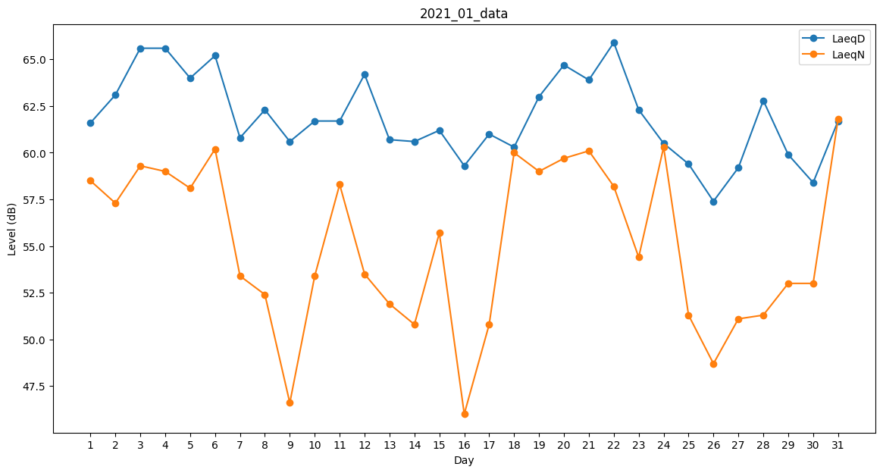
Day | LaeqD | LaeqN
1 | 61.6 | 58.5
2 | 63.1 | 57.3
3 | 65.6 | 59.3
4 | 65.6 | 59
5 | 64 | 58.1
6 | 65.2 | 60.2
7 | 60.8 | 53.4
8 | 62.3 | 52.4
9 | 60.6 | 46.6
10 | 61.7 | 53.4
11 | 61.7 | 58.3
12 | 64.2 | 53.5
13 | 60.7 | 51.9
14 | 60.6 | 50.8
15 | 61.2 | 55.7
16 | 59.3 | 46
17 | 61 | 50.8
18 | 60.3 | 60
19 | 63 | 59
20 | 64.7 | 59.7
21 | 63.9 | 60.1
22 | 65.9 | 58.2
23 | 62.3 | 54.4
24 | 60.5 | 60.3
25 | 59.4 | 51.3
26 | 57.4 | 48.7
27 | 59.2 | 51.1
28 | 62.8 | 51.3
29 | 59.9 | 53
30 | 58.4 | 53
31 | 61.7 | 61.8

